劇情編輯
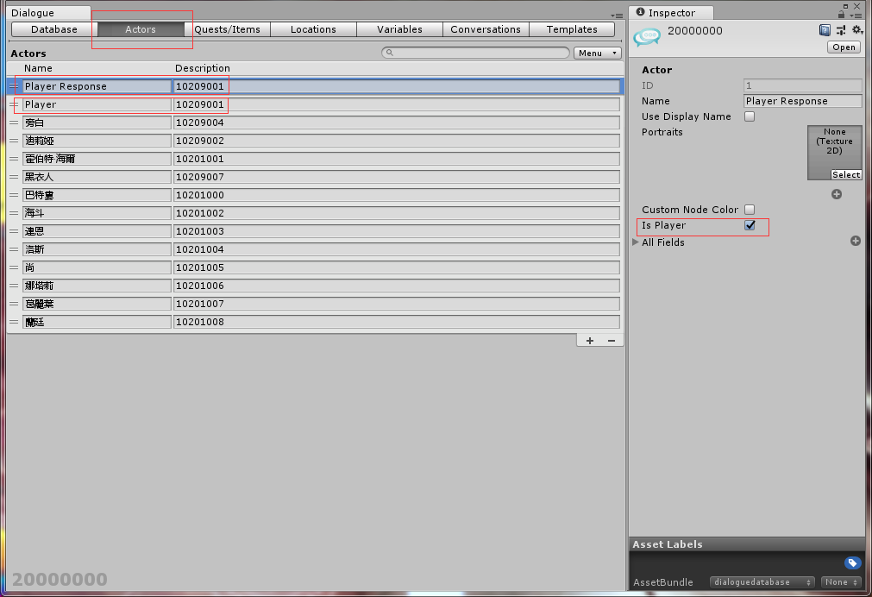
編輯劇情時需先在Actor頁面把所有會登場的角色填入下方欄位

Description需填上NPC ID
Player 跟 Player Response 這2個是所有劇情檔都必須要有的

只有Player Response的Is Player要打勾

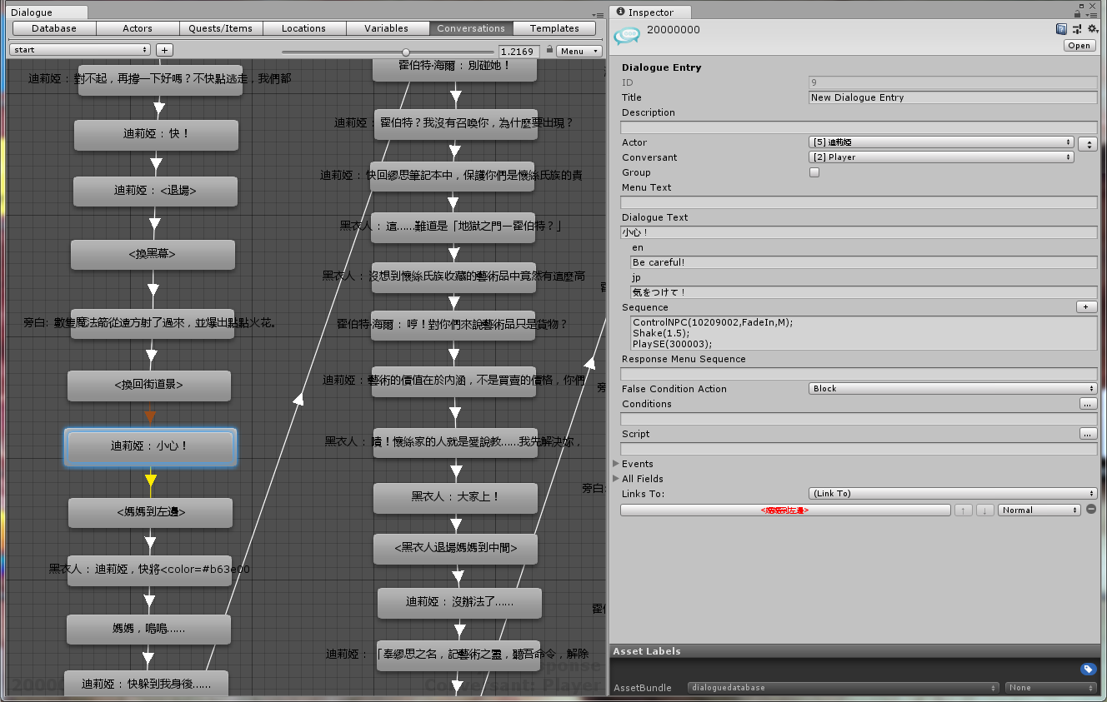
當編輯一般劇情節點時

若有NPC語音的話填聲音檔名
填發話角色
這欄一律填Player

繁中對話內容

多國翻譯欄位，由工具填入

多國翻譯欄位，由工具填入

各種表現面指令填在這一欄

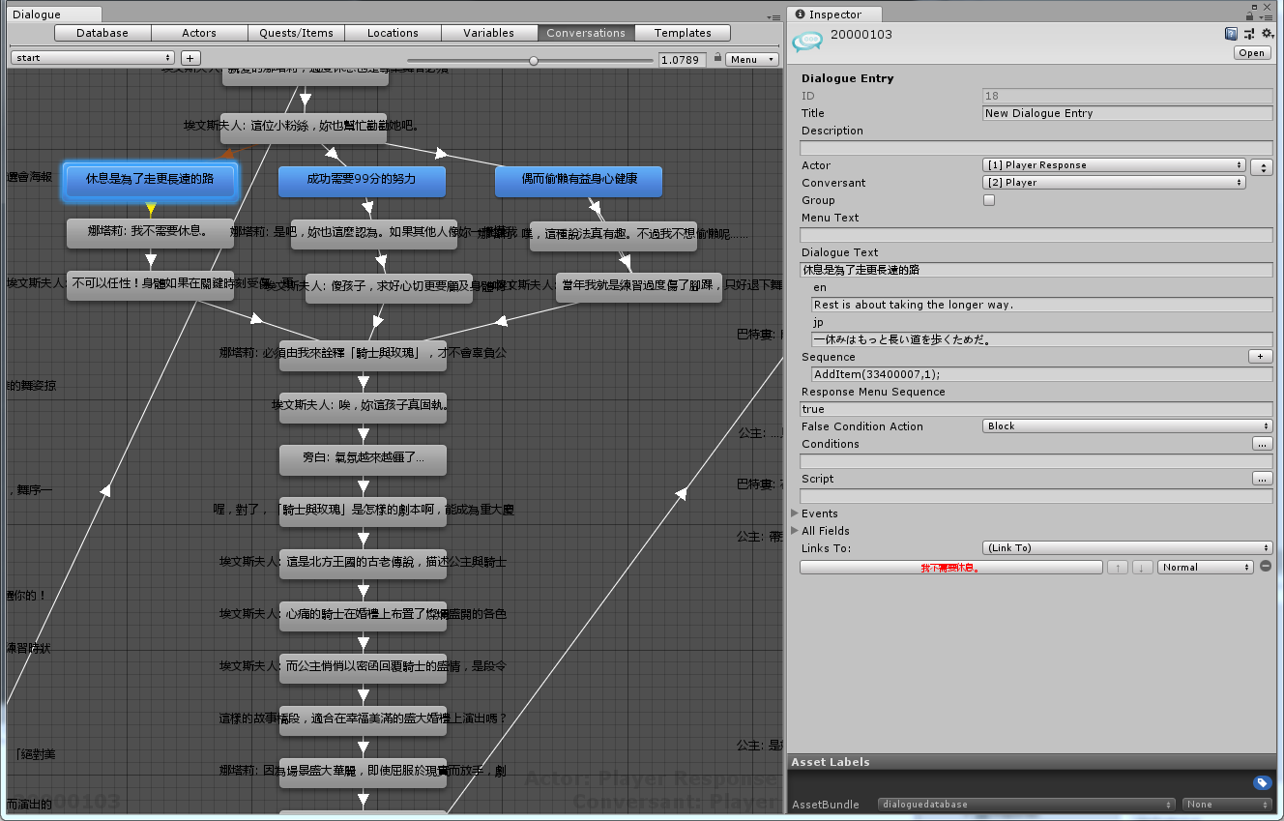
當編輯分歧選項時

是選項的話Actor一定
要填Player Response

也可填GetItem(id)>50 等等 總之需要回傳true or false
回傳true時該選項才˙可以按

劇情測試
開始測試
1.Unity最上排選單點擊RD3 Tool/Open Test Dialogue Scene
2.Hierarchy中點選測試工具
3.Inspector中的Target Database選擇要播放的對話文件
4.選好後點擊Start This Dialogue按鈕(需要在Play mode下)

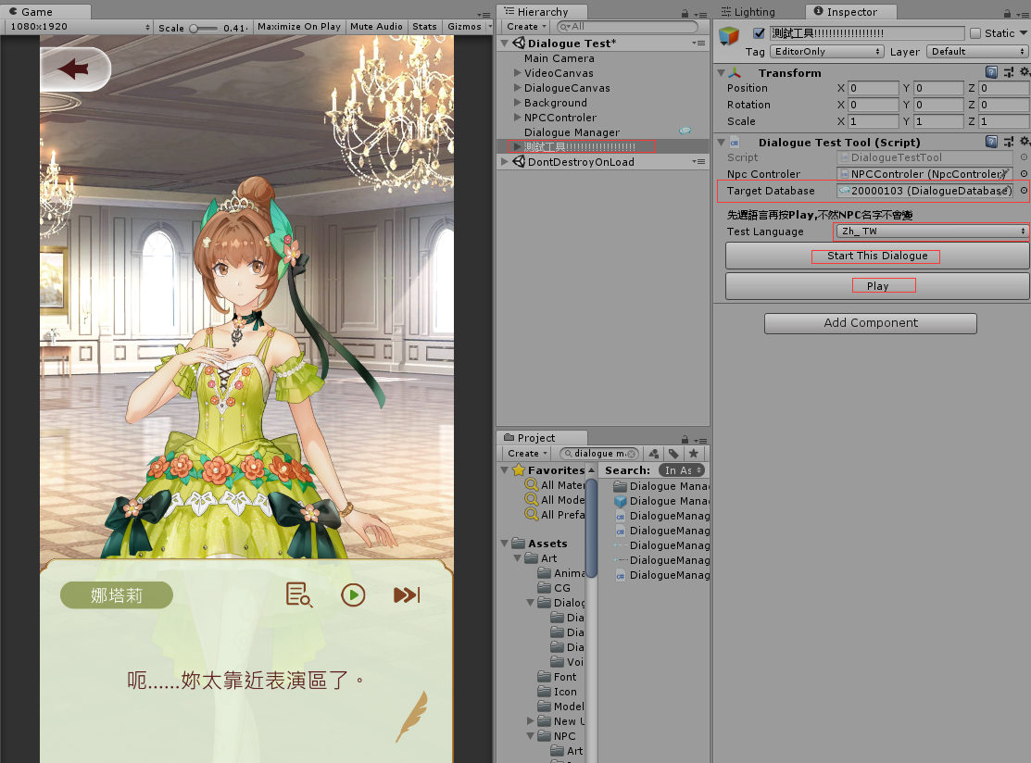

選擇要測試的劇情檔案

選擇要測的語言
開始播放劇情檔
Play執行

指令表
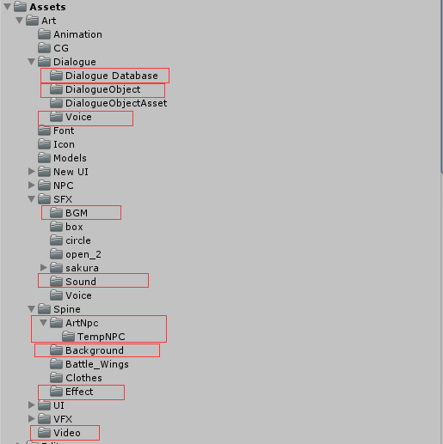
指令:PlaySE AssdetbundleTag:soundeffect
指令:PlayBGM AssdetbundleTag:bgm
指令:ControlNPC AssdetbundleTag:npc
指令:ChangeBG AssdetbundleTag:background
指令:PlaySpine AssdetbundleTag:spineeffect
指令:PlayVideo AssdetbundleTag:video
AssdetbundleTag:dialoguevoice
指令:ControlDialogueObject AssdetbundleTag:dialogueobject
AssdetbundleTag:dialoguedatabase
劇情系統使用到的各資源路徑
指令 | 說明 | 備註 | 位置
ControlNPC(FadeIn,npcId,M or L or R); | 角色淡入進場到指定位置(M:中間 L:左邊 R:右邊) | (M:中間 L:左邊 R:右邊) | Sequence
ControlNPC(FadeOut,npcId); | 角色原地淡出 |  | Sequence
ControlNPC(MoveIn,npcId, M or L or R, 1~9); | 角色從移動進場到指定位置 | (1~9 代表方向 參考鍵盤數字鍵) (M:中間 L:左邊 R:右邊) | Sequence
ControlNPC(MoveOut,npcId, 1~9); | 角色按指定方向移動出場 | (1~9 代表方向 參考鍵盤數字鍵) | Sequence
ControlNPC(Scale,npcId,倍率); | 角色放大縮小 |  | Sequence
ControlNPC(MoveX,npcId,距離,時間); | 角色水平移動 |  | Sequence
ControlNPC(MoveY,npcId,距離,時間) | 角色垂直移動 |  | Sequence
ControlNPC(Mask,npcId,色碼) | 角色上顏色遮罩 |  | Sequence
PlayAnim(NpcID,動畫名稱) | 播放角色Spine動作 | 動畫名稱需透過RD3 Tool -> Dialogue Tool -> Setting中的角色動畫設定介面來進行設定 | Sequence

ControlCamera(Move,x,y,second) | 相機移動到x,y座標 |  | Sequence
ControlCamera(Reset,x,y) | 立刻改變相機位置到(x,y) |  | Sequence
ControlCamera(Zoom,Scale,second) | 相機視野範圍縮放 |  | Sequence
ControlCamera(Shake,x,y,second) | 相機震動 |  | Sequence

Shake(second); | 對話框震動 |  | Sequence

MaskBG(色碼) | 背景上遮罩 |  | Sequence
ChancgBG(背景ID,淡出時間,淡入時間,過場顏色) | 切換背景 |  | Sequence

PlaySE(音效ID); | 播放音效 |  | Sequence
StopBGM() | 停止播放BGM |  | Sequence
PlayBGM(背景音樂ID,音量) | 播放背景音樂 | 音量1~100 | Sequence

PlaySpine(Spine檔名) | 在場景正中央播放Spine動畫(需含名稱為Anim01的動畫) |  | Sequence
PlayVideo(動畫檔名) | 播放動畫 |  | Sequence

DialogueObject放製做好的Prefab
並把Assetbundle tag設為dialoguegameobject
DialogueObjectAsset放使用到的素材
ControlDialogueObject(指令,檔名,x,y,z) | 讀取Prefab並執行相應Action。 讀取的Prefab上必須掛有對應的BaseDialogueGameObject組件。 最初用意是若企畫美術會使用Unity他們可以自己時現各種演出並播放。 | 指令可填(Show,Hide,Action1,Action2)

StayNode() | 用在空白對話節點，控制要待多久再進入下一個點，用來確保演出不中斷或受下一個點的指令影響
RegisterPlayerName() | 只在序章使用，開啟命名介面
ReturnLobby() | 只在序章使用，直接進入Lobby
DialogueObject放製作好的Prefab
並把AssetBundle tag設為dialoguegameobject
DialogueObjectAsset放使用到的素材
AddItem(道具ID,數量) | 跳出獲得道具提示,但只是一個表演,帳號裡並不會真的獲得

SetFlag(id,選項) | 設置選了哪個選項
GetFlag(id) | 讀取這個選項過去選了哪一個
GetItem(id) | 讀取擁有道具數量

NPC匯入流程
3個原始檔案直接拖入資料夾中後
共會產生6個檔案
ArtNpc放正式角色
TempNPC放暫代角色
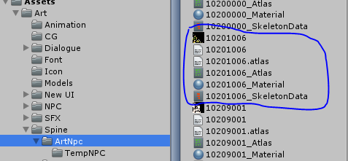 1.把美術輸出的三個檔案丟入Unity
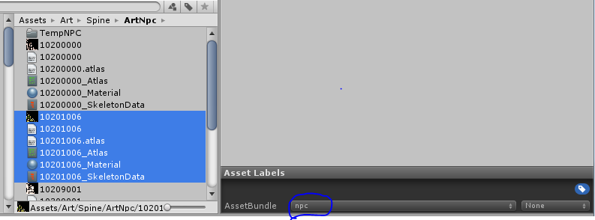 2.設定AssetBundle Tag
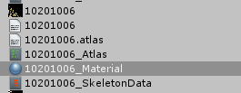 3.選取Material設定通用Shader (RD3/Spine/Skeleton Tint)
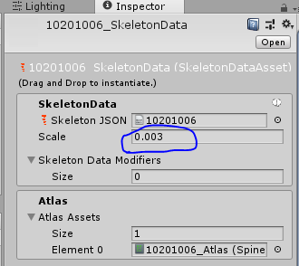 4.選取SkeletonData設定Scale
5.上傳Git(記得.meta也要上傳)

劇情輔助工具-匯出多國翻譯
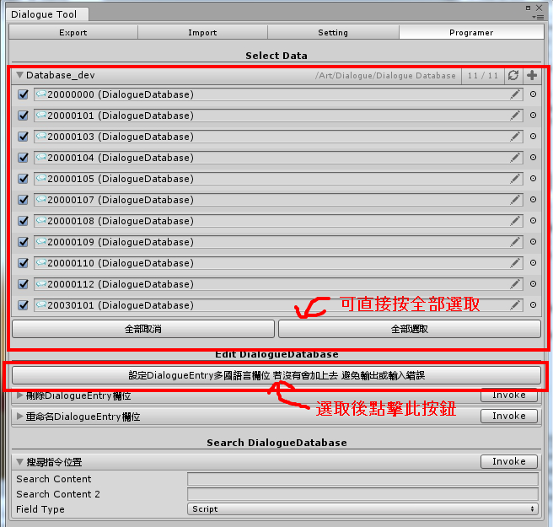 1.開啟RD3 Tool -> Dialogue Tool -> Setting -> Programer視窗 選取要輸出的檔案或選取全部後 點擊設定多國語言欄位 | 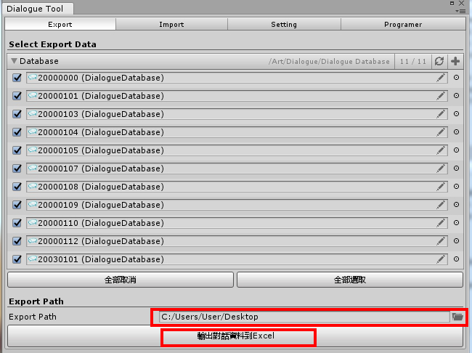 2.開啟RD3 Tool -> Dialogue Tool -> Setting -> Export視窗 選取要輸出的檔案 選取輸出路徑 點擊輸出對話資料 | 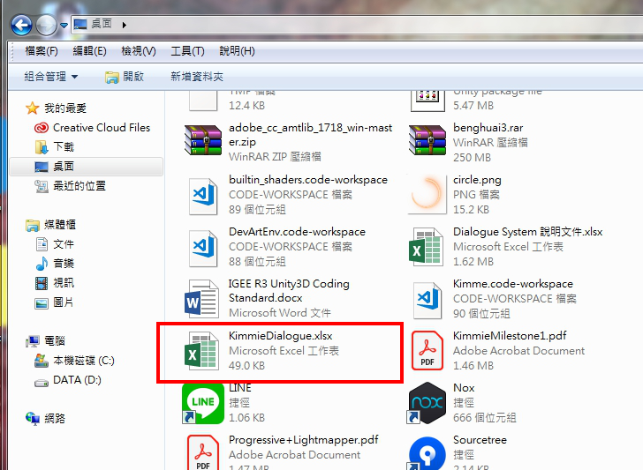 3.前往輸出路徑確認KimmieDialogue檔案已經生成

劇情輔助工具-匯入多國翻譯
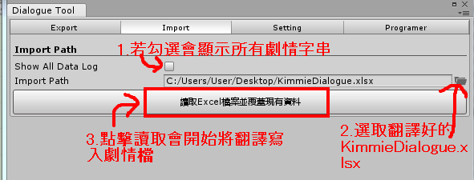 開啟RD3 Tool -> Dialogue Tool -> Setting -> Import視窗

劇情輔助工具-設定檔
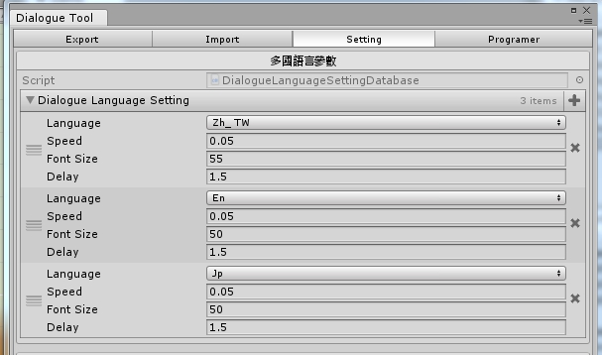 多國語言設定 不同語言時劇情主對話框的字體大小，與Auto模式下字動切換下一句的速度 切換下一句的時間(秒) = 字母數 * speed + delay | 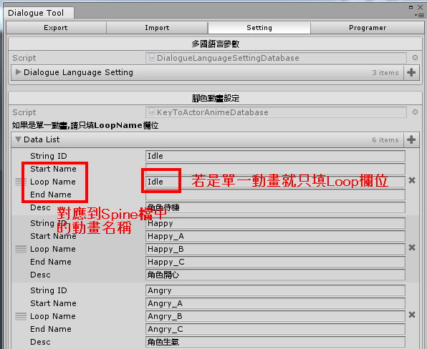 NPC角色動畫設定 因為美術需求上希望動畫之間有緩衝,所已有部分的動畫會是三段的 播放順序以下使用Angry和Happy當例子 下指令播放Angry -> Angry_A -> Angry_B -> 下指令播放Happy -> Angry_C -> Happy_A -> Happy_B

劇情輔助工具-其他功能
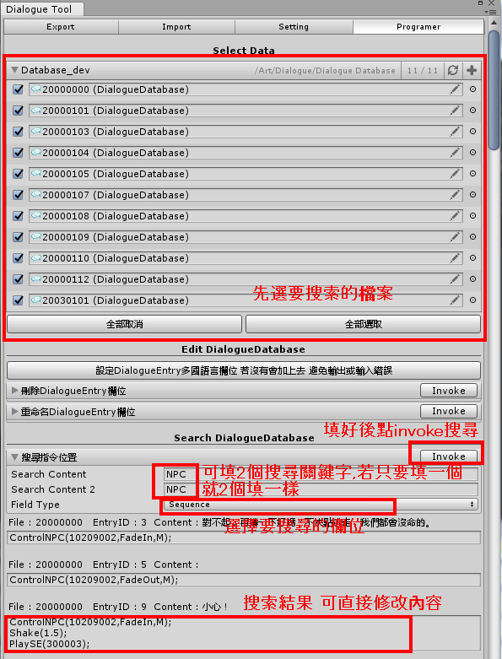 DialogueEntry指令欄位搜尋功能 主要是方便企畫批量修改 | 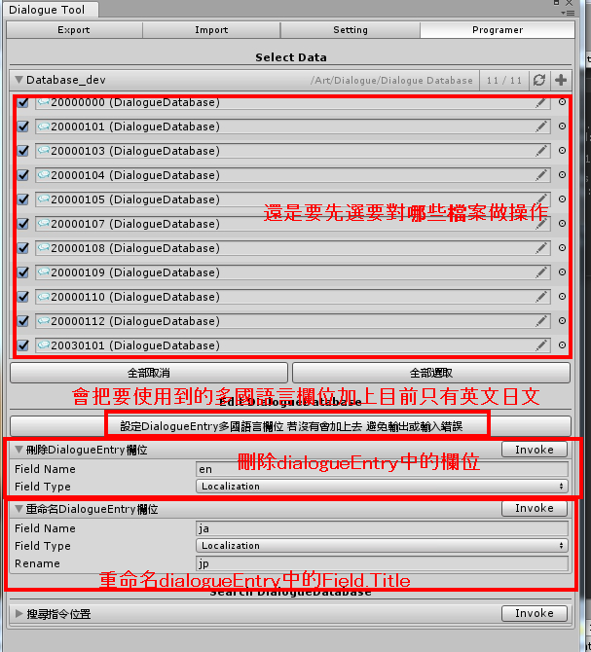 一些對DialogueEntry中欄位調整的功能 除設定多國語言欄位的按鈕其他應該只有程式會用到

